Reporte de Issues
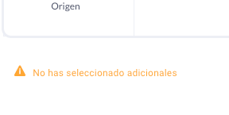
# | Fecha de Reporte | Analista | Breakpoint | Section | Issue | Prioridad | Estado | Responsable | Comentarios
1 |  | Nombre del analista que encontro el defecto/ Issue | Desktop / mobile / todos |  | Problema y solución | Baja, media, alta |  |  | Comentario del desarrollador
1 | 31/01/2023 | Gerson Romero | Desktop | Consultar Cursos | Al ingresar una valor de busqueda incompleto, no me muestra resultados de busqueda | Baja | Pendiente | Juan Perez | Se debe revisar el campo, ya que al ingresar la palabra completa si se muestra la busqueda correctamente
2 | 31/01/2023 | Gerson Romero | Ambos | Consultar Cursos |  | Baja | Pendiente
3 |  |  | Ambos
4 |  |  | Ambos
5 |  |  | Ambos
6 |  |  | Ambos
7 |  |  | Ambos

Detalle Issue
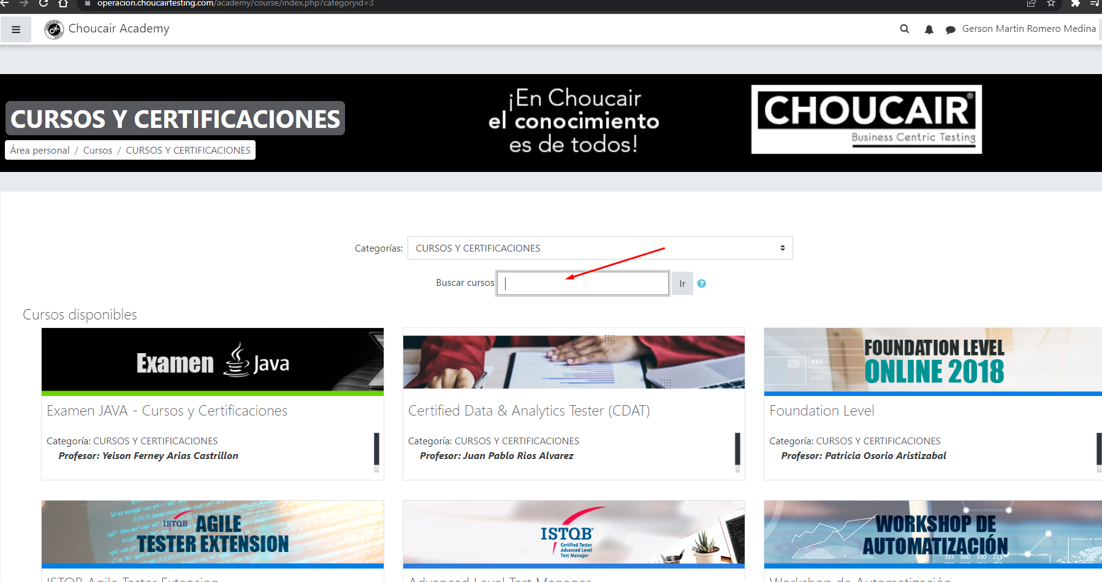
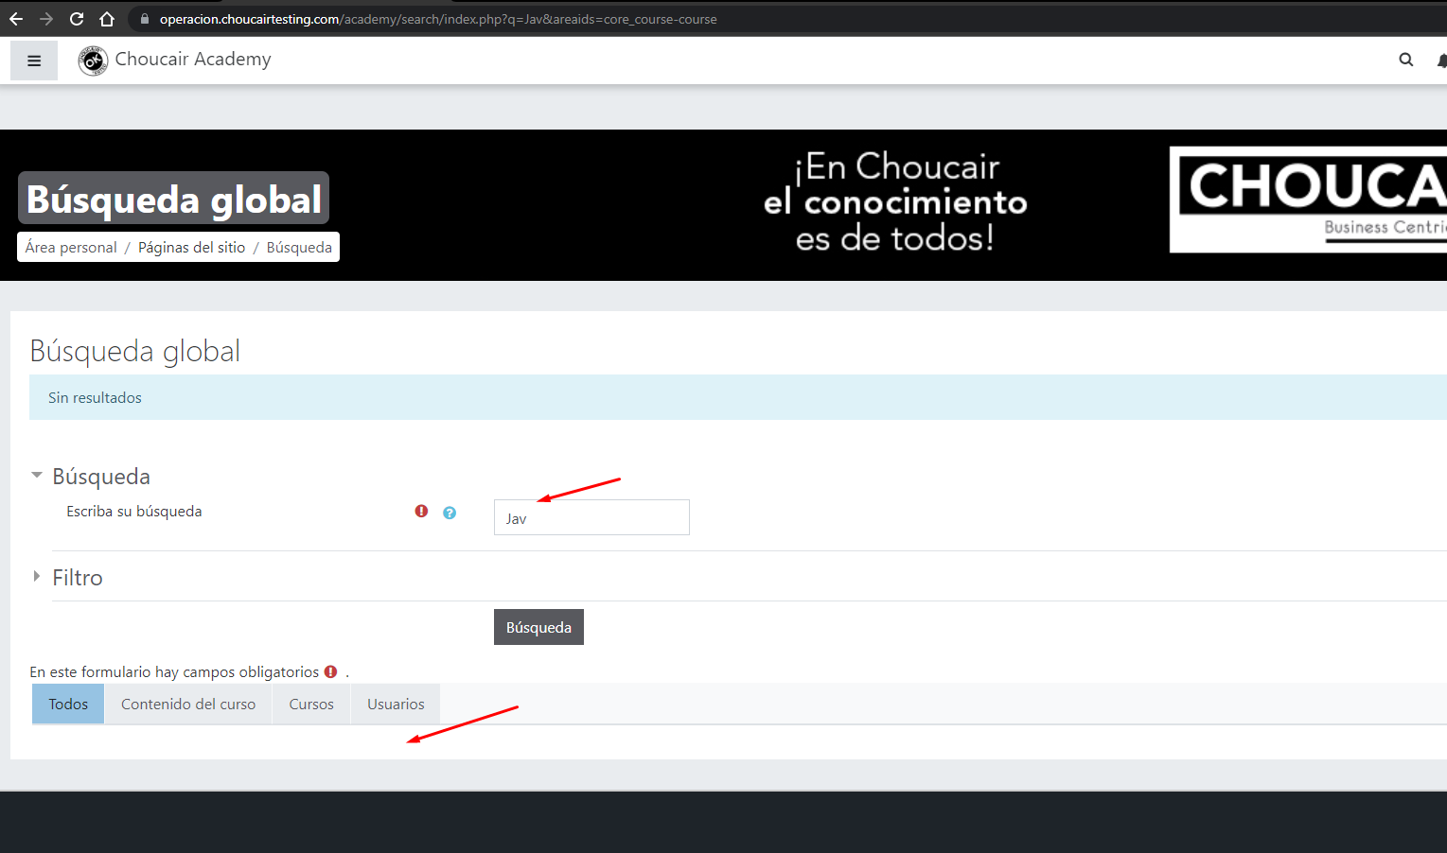
ITEM 1

